14人
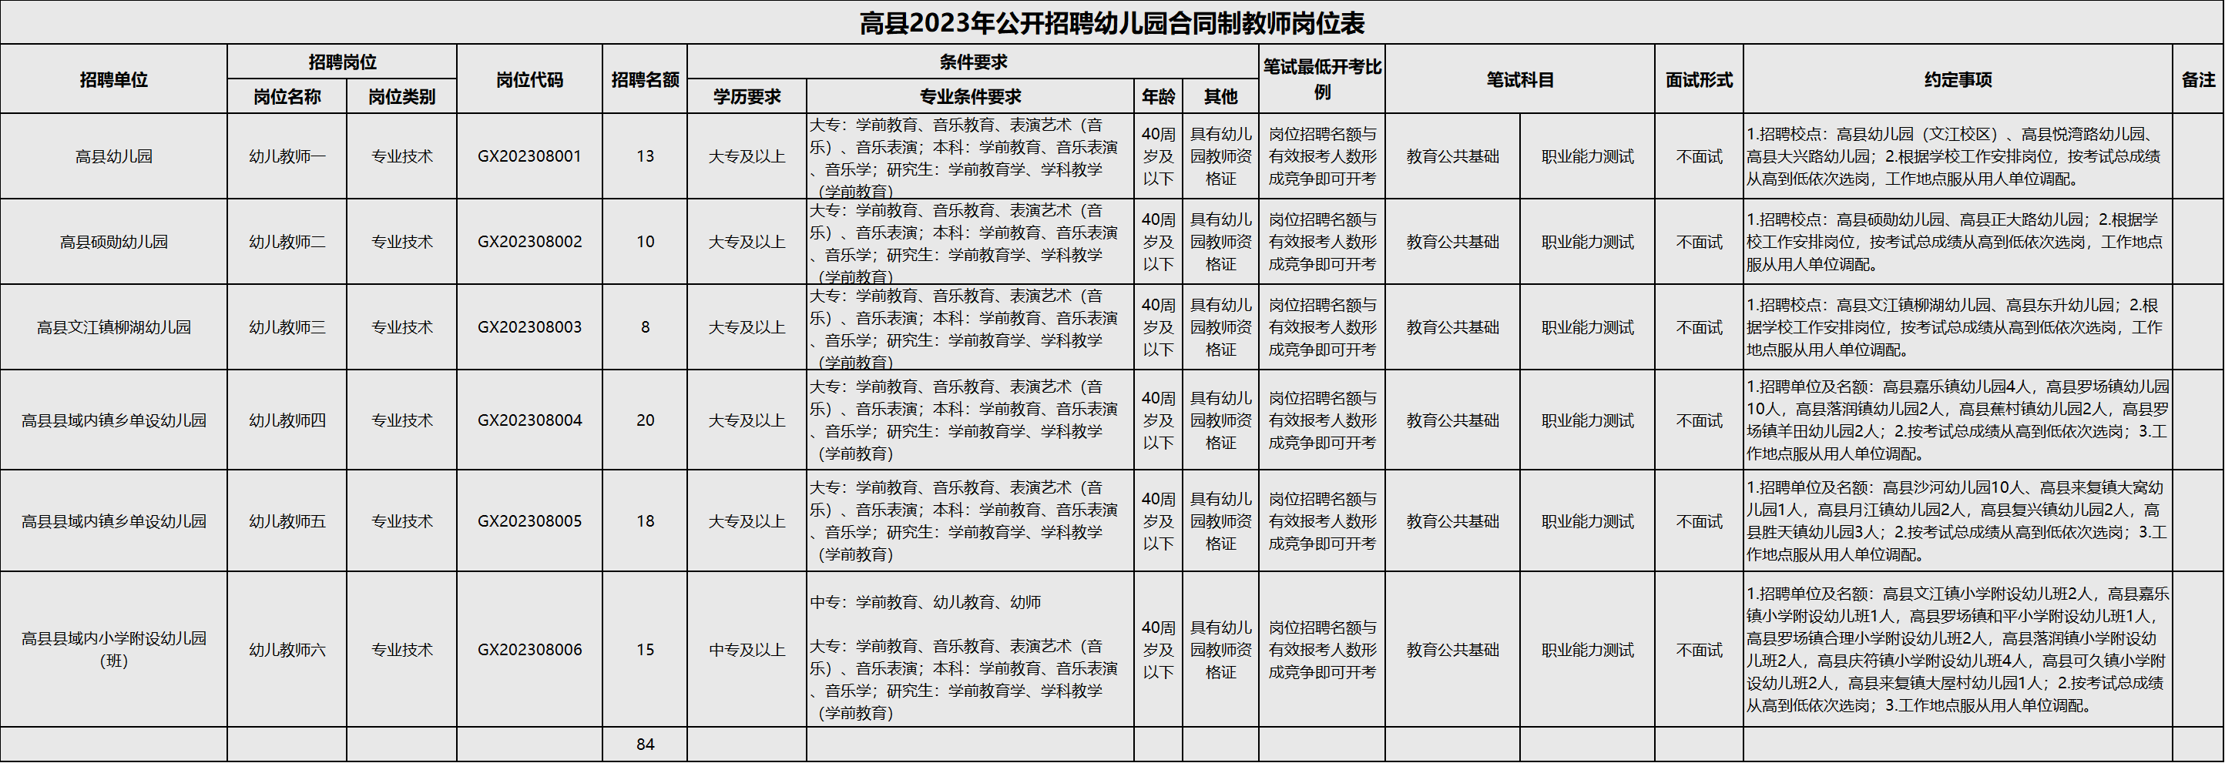
附件1：
马边彝族自治县碧桂园职业中学招聘员额制工作人员岗位和条件一览表
序号 | 岗位名称 | 招聘人数 | 岗位资格条件 |  |  | 备注
 |  |  | 学历 | 专业 | 资格证
1 | 语文 | 4 | 本科及以上学历 | 本科：语文类，汉语、汉语言文学、汉语言、汉语国际教育、汉语言文学教育、古典文献学、汉语言文字学、古典文献学、语言学及应用语言学、中国现当代文学、中国古代文学、中国古典文献学、华文教育、中国语言文化、中国语言文学、中国少数民族语言文学、应用语言学、文艺学、比较文学与世界文学、学科教学（语文）、语文教育、中文教育、初等教育（文科方向）、对外汉语、初等教育（双语师资）、新闻学、编辑出版学、广播电视新闻学、广播电视学、戏剧影视文学、文学、中国文学、文秘、秘书学等相关专业； 研究生：专业不限 | 语文学科初级中学及以上教师资格证 | 1.国家级技师，免试（学历放宽到专科）。 ２.技能大赛获得本专业省级二等奖及以上的免试（学历放宽到本专业专科、不受资格证限制） 。 ３.同等条件下，退役军人优先（获得三等功及以上的，学历放宽到本专业专科）。
2 | 数学 | 4 | 本科及以上学历 | 本科：数学类，数学与应用数学、信息与计算科学、数理基础科学、数学教育、数学、学科教学（数学）、初等教育(数学方向、理科方向)、应用数学、计算数学、基础数学、概率论与数理统计、运筹学与控制论、统计学、经济统计学、应用统计学等相关专业。 研究生：专业不限。 | 数学学科初级中学及以上教师资格证
3 | 英语 | 3 | 本科及以上学历 | 本科：英语类，英语、英语语言文学、英语教育、学科教学（英语）、翻译、科技英语、商务英语、旅游英语、商贸英语、英语笔译、英语翻译与传译、英语口译、应用英语、英语翻译导游、等相关专业。 研究生：专业不限。 | 英语学科初级中学及以上教师资格证
4 | 中职/高中历史 | 1 | 本科及以上学历 | 本科：历史类，历史学、世界史、考古学、博物馆学、考古学与博物馆学、中国历史、世界历史、历史文献学、史学理论与史学史、学科教学（历史）、中国古代史、中国近现代史、专门史、历史地理学、民族学、文物保护技术、文物与博物馆学、文物鉴定（赏）与修复、文化人类学等相关专业。 研究生：专业不限。 | 历史学科初级中学及以上教师资格证
5 | 中职/高中政治 | 1 | 本科及以上学历 | 本科：道德与法治（政治）类，政治、政治学、政治理论、政治学与行政学、国际政治、外交学、哲学、政治学理论、中外政治制度、科学社会主义与国际共产主义运动、中国共产党党史（含党的学说与党的建设）、国际关系、思想政治教育、学科教学（思政）、马克思主义基本原理、科学技术哲学、马克思主义发展史、马克思主义理论、马克思主义哲学、马克思主义中国化研究、中国哲学、科学社会主义与国际共产主义运动、中国革命史与中国共产党党史、马克思主义发展史、国外马克思主义研究、马克思主义理论与思想政治教育、教育学、法学等相关专业。 研究生：专业不限。 | 政治学科初级中学及以上教师资格证
6 | 体育 | 1 | 本科及以上学历 | 本科：体育类，体育教育、学科教学（体育）、初等教育（体育方向）、运动训练、竞技体育、社会体育指导与管理、武术、武术与民族传统体育、社会体育、体育健康、体育教学、体育教育训练学、体育人文社会学、运动人体科学、体育保健、民族传统体育学、体育服务与管理、运动康复与健康、休闲体育等相关专业。 研究生：体育相关专业。 | 体育学科初级中学及以上教师资格证
7 | 计算机网络与数据库 | 2 | 本科及以上学历 | 本科：计算机类，计算机科学与技术、网络工程专业等相关专业（专科起点的本科，专科必须本专业）； | 中级及以上专业技能等级证
8 | 机械加工技术 | 1 | 本科及以上学历 | 本科：机械设计制造及其自动化、机械数控等（专科起点的本科，专科必须本专业）； | 中级及以上专业技能等级证
9 | 电子 | 2 | 本科及以上学历 | 本科：电子信息工程，电气工程及其自动化，电子科学与技术等相关专业（专科起点本科，专科须为电子信息工程技术，应用电子技术，电子电路设计与工艺专业）。 | 中级及以上专业技能等级证
10 | 电工 | 1 | 本科及以上学历 | 本科：电子信息工程，电气工程及其自动化，电子科学与技术等相关专业（专科起点本科，专科须为电子信息工程技术，应用电子技术，电子电路设计与工艺专业）。 | 中级及以上专业技能等级证
11 | 单片机 | 1 | 本科及以上学历 | 本科：电子信息工程，电气工程及其自动化，电子科学与技术等相关专业（专科起点本科，专科须为电子信息工程技术，应用电子技术，电子电路设计与工艺专业）。 | 中级及以上专业技能等级证
12 | 茶叶生产与加工 | 1 | 本科及以上学历 | 本科：茶学（专科起点的本科，专科须为茶艺与茶叶营销，茶树栽培与茶叶加工专业）。 | 中级及以上专业技能等级证
13 | 旅游服务与管理 | 1 | 本科及以上学历 | 本科：旅游管理、酒店管理（专科起点的本科，专科须为旅游管理、导游、休闲服务与管理、景区开发与管理、旅行社经营管理、酒店管理相专业）。 | 中级及以上专业技能等级证
14 | 现代移动通信技术 | 1 | 本科及以上学历 | 本科：通信工程，信息工程，物联网工程相关专业（专科起点的本科，专科须为通信技术，移动通信技术，通信系统运行管理，电信服务与管理，物联网工程技术专业）。 | 中级及以上专业技能等级证
合计 |  | 24
注：１、可根据报名情况学科人数作适当调整。 ２、教师资格证理论考试已合格的，面试时可视为具备“相应资格证”。

